상품제안서
칼라행주 2P_전단삽지 | 상품코드: S12879

 |  |  |  |  |  |  | 02-713-8555 | www.synergygift.co.kr
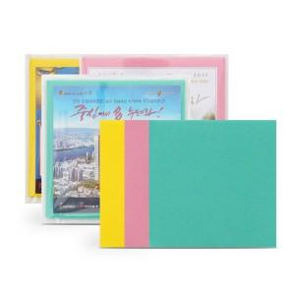

【상세/제작정보】 | 전단지 사이즈 : 175 x 175 mm 2가지 색상은 랜덤으로 들어갑니다^^

【인쇄/포장옵션】 | 스티커 / 비규격미포장

【공급단가】 | 수량 | 1,000~ | 2,000~ | 3,000~ | 5,000~ | 10,000~
*VAT별도 | 단가 | 460원 | 440원 | 430원 | 410원 | 400원

【상품 URL】 | https://synergygift.co.kr:443/src/goods_detail.php?gdno=13416

